Sheet1
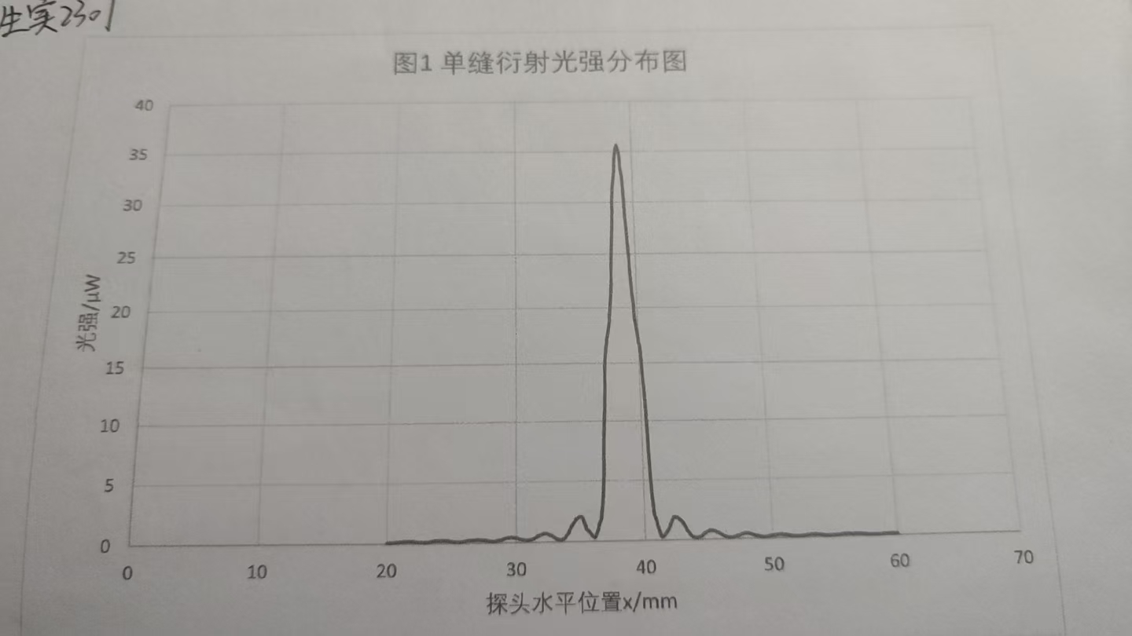
 | 0 | 0.1 | 0.2 | 0.3 | 0.4 | 0.5 | 0.6 | 0.7 | 0.8 | 0.9
20 | 0.11 | 0.11 | 0.12 | 0.12 | 0.12 | 0.12 | 0.13 | 0.14 | 0.15 | 0.16
21 | 0.18 | 0.18 | 0.19 | 0.2 | 0.21 | 0.21 | 0.21 | 0.21 | 0.21 | 0.21
22 | 0.21 | 0.19 | 0.16 | 0.16 | 0.15 | 0.15 | 0.14 | 0.13 | 0.13 | 0.13
23 | 0.13 | 0.14 | 0.14 | 0.16 | 0.18 | 0.2 | 0.22 | 0.23 | 0.24 | 0.25
24 | 0.26 | 0.26 | 0.28 | 0.28 | 0.27 | 0.25 | 0.23 | 0.23 | 0.21 | 0.19
25 | 0.18 | 0.16 | 0.15 | 0.14 | 0.13 | 0.13 | 0.13 | 0.13 | 0.15 | 0.16
26 | 0.17 | 0.2 | 0.21 | 0.23 | 0.25 | 0.27 | 0.28 | 0.29 | 0.30 | 0.3
27 | 0.31 | 0.31 | 0.3 | 0.28 | 0.27 | 0.25 | 0.23 | 0.21 | 0.19 | 0.18
28 | 0.16 | 0.14 | 0.14 | 0.15 | 0.16 | 0.18 | 0.2 | 0.23 | 0.25 | 0.3
29 | 0.34 | 0.37 | 0.41 | 0.42 | 0.43 | 0.44 | 0.46 | 0.45 | 0.43 | 0.41
30 | 0.4 | 0.38 | 0.35 | 0.3 | 0.29 | 0.25 | 0.22 | 0.2 | 0.19 | 0.2
31 | 0.21 | 0.24 | 0.26 | 0.32 | 0.36 | 0.42 | 0.48 | 0.54 | 0.6 | 0.64
32 | 0.67 | 0.7 | 0.73 | 0.72 | 0.71 | 0.67 | 0.61 | 0.58 | 0.52 | 0.44
33 | 0.38 | 0.3 | 0.25 | 0.2 | 0.19 | 0.19 | 0.25 | 0.31 | 0.38 | 0.53
34 | 0.67 | 0.83 | 1.08 | 1.28 | 1.45 | 1.59 | 1.75 | 1.9 | 1.96 | 2.04
35 | 2.07 | 2.03 | 1.91 | 1.53 | 1.27 | 1.01 | 0.92 | 0.83 | 0.66 | 0.52
36 | 0.41 | 0.36 | 0.54 | 0.78 | 1.16 | 1.52 | 1.85 | 2.48 | 3.54 | 5.65
37 | 8.76 | 11.45 | 14.41 | 16.09 | 16.9 | 17.49 | 18.24 | 19.1 | 20.4 | 22.1
38 | 24.8 | 27.4 | 29.9 | 31.7 | 32.8 | 34.2 | 35.2 | 35.67 | 35.3 | 34.6
39 | 33.3 | 32.2 | 29.8 | 27.6 | 25.4 | 23.6 | 21.5 | 20.2 | 18.8 | 17.8
40 | 17 | 16.4 | 14.3 | 12.8 | 9.9 | 7.4 | 4.5 | 2.89 | 2.14 | 1.77
41 | 1.3 | 0.97 | 0.58 | 0.34 | 0.33 | 0.4 | 0.52 | 0.68 | 0.81 | 1.01
42 | 1.25 | 1.48 | 1.77 | 1.91 | 1.95 | 1.91 | 1.85 | 1.77 | 1.67 | 1.56
43 | 1.44 | 1.27 | 1.05 | 0.81 | 0.7 | 0.52 | 0.4 | 0.3 | 0.23 | 0.18
44 | 0.16 | 0.17 | 0.21 | 0.24 | 0.31 | 0.38 | 0.47 | 0.57 | 0.61 | 0.66
45 | 0.7 | 0.74 | 0.75 | 0.74 | 0.72 | 0.69 | 0.64 | 0.6 | 0.55 | 0.48
46 | 0.42 | 0.36 | 0.29 | 0.24 | 0.2 | 0.17 | 0.15 | 0.15 | 0.157 | 0.16
47 | 0.19 | 0.21 | 0.26 | 0.3 | 0.32 | 0.37 | 0.4 | 0.43 | 0.45 | 0.47
48 | 0.47 | 0.46 | 0.43 | 0.4 | 0.37 | 0.34 | 0.3 | 0.27 | 0.25 | 0.22
49 | 0.19 | 0.17 | 0.15 | 0.14 | 0.13 | 0.14 | 0.15 | 0.17 | 0.19 | 0.21
50 | 0.24 | 0.26 | 0.28 | 0.3 | 0.31 | 0.32 | 0.32 | 0.32 | 0.31 | 0.29
51 | 0.28 | 0.27 | 0.24 | 0.21 | 0.2 | 0.17 | 0.16 | 0.14 | 0.13 | 0.14
52 | 0.13 | 0.12 | 0.13 | 0.14 | 0.15 | 0.16 | 0.17 | 0.19 | 0.2 | 0.21
53 | 0.22 | 0.23 | 0.23 | 0.23 | 0.23 | 0.23 | 0.22 | 0.21 | 0.2 | 0.18
54 | 0.17 | 0.15 | 0.14 | 0.14 | 0.13 | 0.13 | 0.13 | 0.13 | 0.14 | 0.14
55 | 0.15 | 0.15 | 0.16 | 0.17 | 0.17 | 0.18 | 0.2 | 0.21 | 0.21 | 0.22
56 | 0.22 | 0.21 | 0.2 | 0.19 | 0.18 | 0.2 | 0.2 | 0.21 | 0.21 | 0.2
57 | 0.2 | 0.19 | 0.18 | 0.17 | 0.16 | 0.15 | 0.14 | 0.13 | 0.13 | 0.12
58 | 0.12 | 0.12 | 0.12 | 0.12 | 0.12 | 0.12 | 0.12 | 0.13 | 0.14 | 0.16
59 | 0.17 | 0.16 | 0.16 | 0.17 | 0.18 | 0.17 | 0.16 | 0.15 | 0.16 | 0.16
60 | 0.15 | ——— | —— |  |  |  |  | — | ——— | ———

